MP
Lp. | Produkt | nakład | szczegołowy opis | zdjęcie poglądowe
1 | długopisy | 3000 | Długopis wykonany z aluminium pochodzącego z recyklingu, z przyciskiem , mechanizmem sprężynowym, klipsem i niebieskim wkładem. Kolor: czerwony Rodzaj nadruku: grawer lub laserowy na produkcie logotyp: Poland.Business Forward | 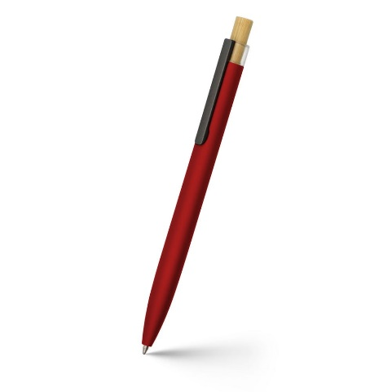
2 | Torba | 600 | torba z bawełny organicznej materiał: bawełna organiczna o gramaturze 280 gr/m2 wymiary: 40x40x10, lub zbiżony kolor: czerwony technika znakowania: sitodruk na produkcie logotyp: Poland.Business Forward | 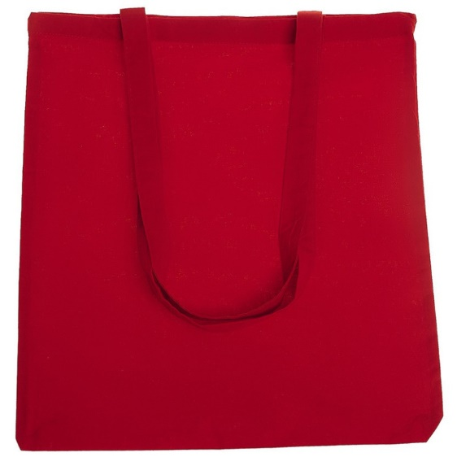
3 | odblaskowa opaska na ramię | 600 | odblaskowa opaska na ramię, spód wykończony czarnym aksamitem wymiary: 40x3, lub zbliżony logotyp: Poland.Business Forward
4 | zakładki magnetyczne | 700 | Magnetyczna zakładka do książki wykonana z kartonu z recyklingu Wymiary: ok. 6x3 cm lub podobne; kolor: czerwony technika znakowania: nadruk cyfrowy na produkcie logotyp: Poland. Business Forward | 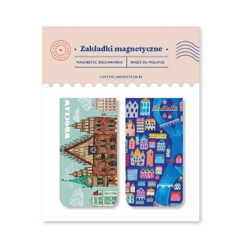
5 | notatnik | 200 | Notatnik A5 96 kartkowy z okładką z materiału z recyklingu lub płócienną, wstążką i gumką zabezpieczającą przed otwarciem wymiary: 21x14,5x1,4, lub zbliżony kolor: czerwony technika znakowania: sitodruk na produkcie logotyp: Poland.Business Forward | 